リスク評価資料
情報種別：プロジェクト外秘
会社名：NTTデータ
情報所有者：千年カルテプロジェクト
 |  |  | リスク評価資料 |  |  | 確認日： | 2023-10-04
 |  |  | 案件名： |  |  | 確認者： | NTTデータ 井上 裕文

例
利用目的・利用形態に応じたリスク評価 |  |  |  | リスク 評価点 |  | 3 | ⇒リスク：小 ※2
No. | 大分類 | 小分類 | 確認内容 | リスク 評価点 | 重み ※1 | 重み付き リスク | 評価理由 | リスク大の場合 原因・対応内容を記入
1 | 利用目的 | 活用型（匿名加工医療情報の分析を手段とすることで達成される直近の目的） | ■医療の発展に資する利用目的…No.2へ ・基礎研究・前臨床試験 ・臨床試験（治験） ・承認申請 ・発売・市販後調査 ・論文投稿 ・行政等 調査・分析・報告 ・論文等発表 （安全性・有効性のエビデンス構築） （新規性・進歩性の創出） ■提供不可…∞ （任意の法人/個人による）再識別行為、転売、公開 | 1 | 1 | 1 | 研究利用を想定しているため
2 | 利用目的 | 第三者への公開の様態 | ■自ら活用する場合…1点 ■特定された共同研究先等へ統計化して提供する場合…1点 ■特定された共同研究先等へ統計化せずに開示する場合…3点 |  |  |  | 統計化して提供するため
3 | 利用目的 | 情報保持型（情報活用ライフサイクル類型） | ■One-time-use型…0点 一度限りの使用・都度破棄を行う ■Hold型…1点 蓄積して利用しまとめて破棄する（AI学習など） | 0 | 1 | 0 | 一度限りの使用・都度破棄を行うため
4 | 利用範囲 | アクセス可能な人物/事業者（取扱事業者が備えるセキュリティ成熟度） | シート「参考」No.4参照 | 1 | 1 | 1 | 統計情報の提供であり、お客様のみの使用を想定しているため。
5 | 提供データ期間 | 提供データセットの期間の長短 | シート「参考」No.5、6参照 | 1 | 1 | 1 | 統計情報の提供であり、仮IDによる提供は行わない。従って、当該リスク評価点は1を設定した。
6 | 提供データ期間 | 同一仮IDを使用して提供した回数 （回数は月に1回提供を想定）

シート「参考」※
※１：重みは初期値（全て1）
※２：重み付けリスク総和によるリスク評価閾値は初期値（T1=7、T2＝10）
※：定性的評価はここでは未考慮

帳票例
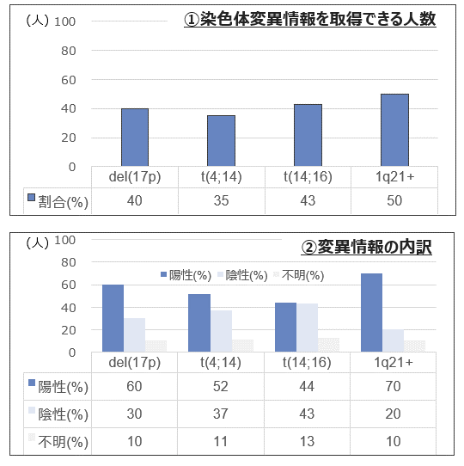
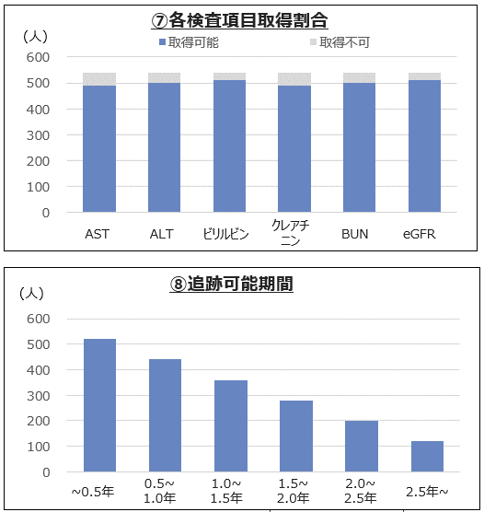
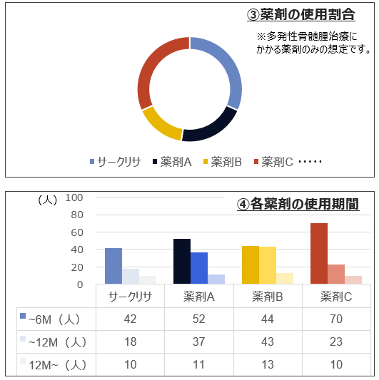
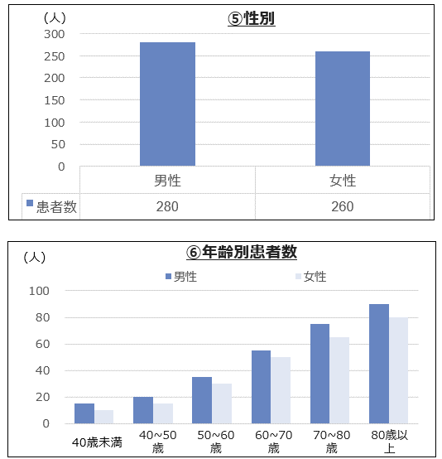
■帳票イメージ例
 | 各染色体変異情報の取得割合（①）、変異情報の内訳（②）、使用薬剤の割合（③）と使用期間（④）、患者の性別（⑤）/年齢（⑥）、肝機能/腎機能検査結果取得割合（⑦）、追跡可能期間（⑧）についてもご報告いたします。
 | 染色体情報 | 薬剤情報 | 性別・年齢 | 検査項目・追跡可能期間

